Hárok1
Referencia: |  |  |  | Cofor: |  |  | Dodávateľ: |  |  | Destinácia:
98.123.456.80 |  |  |  | A0090E 02 |  |  | Novares |  |  | PSA TT

Balenie na prijme |  |  |  |  |  |  | Balenie na expedicii

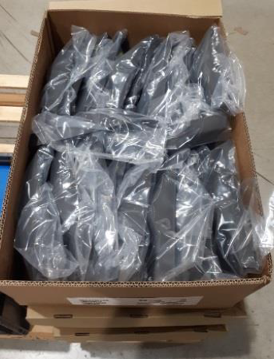 |  |  | 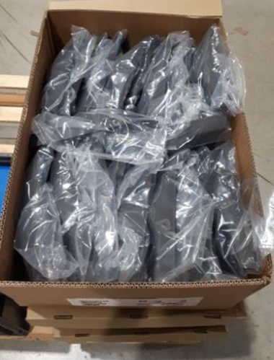 |  |  |  | 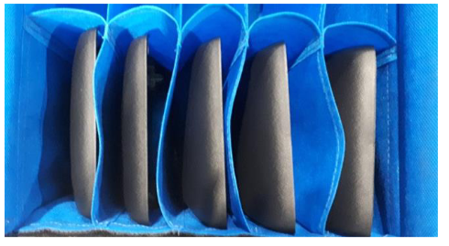 |  |  | 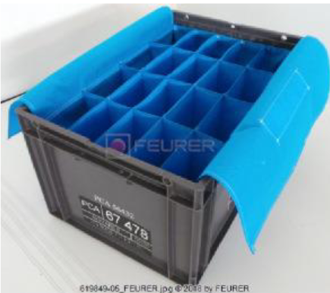

Typ balenia: | kartón |  | Počet boxov na palete: |  | 30 ks |  | Typ balenia: |  | 67478 | Počet boxov na palete: | 15 ks

Počet kusov v balení: | 20 ks |  | Počet kusov na palete: |  | 600 ks |  | Počet kusov v balení: |  | 20 ks | Počet kusov na palete: | 300 ks

Počet kusov na jeden pohyb: |  | 1 ks |  | Jednotková váha dielu: |  | 0,025 g |  | Čas prebalu: | 90 s | Poznámka:

Operátor odstráni plastový obal z dielu a diel vloží do textilného obalu tak, aby vyčnievajúci komponent nachádzajúci sa na diely smeroval nahor. Operátor je po prebalení povinný skontrolovať či sa v textilnom obale nachádza 22 dielov. Následne operátor zakryje prebalené diely textíliou, ktorá je súčasťou textilného obalu. Po prebalení dielov operátor umiestni plastové boxy s prebalenými dielmi na paletu nasledovne: a) 4 plastové boxy tvoria 1 vrstvu b) 3 vrstvy na palete c) paleta zakrytá plastovým vrchnákom d) páskovanie palety (2x páska jednym smerom)

